VLC
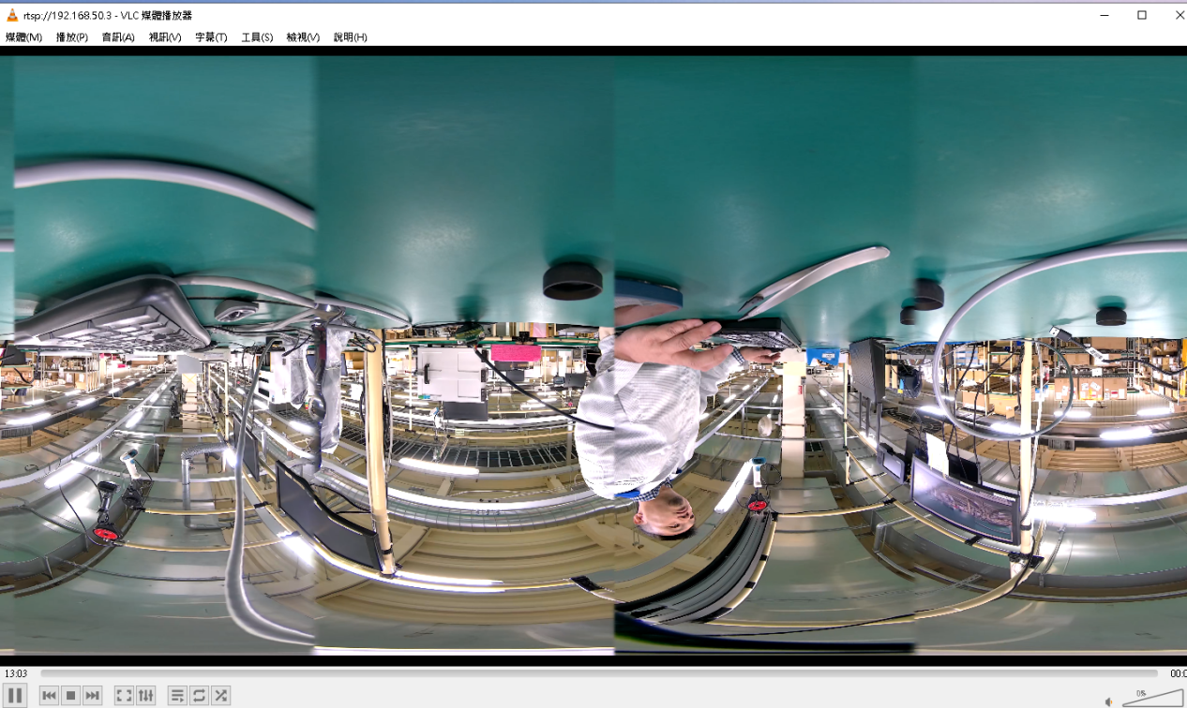
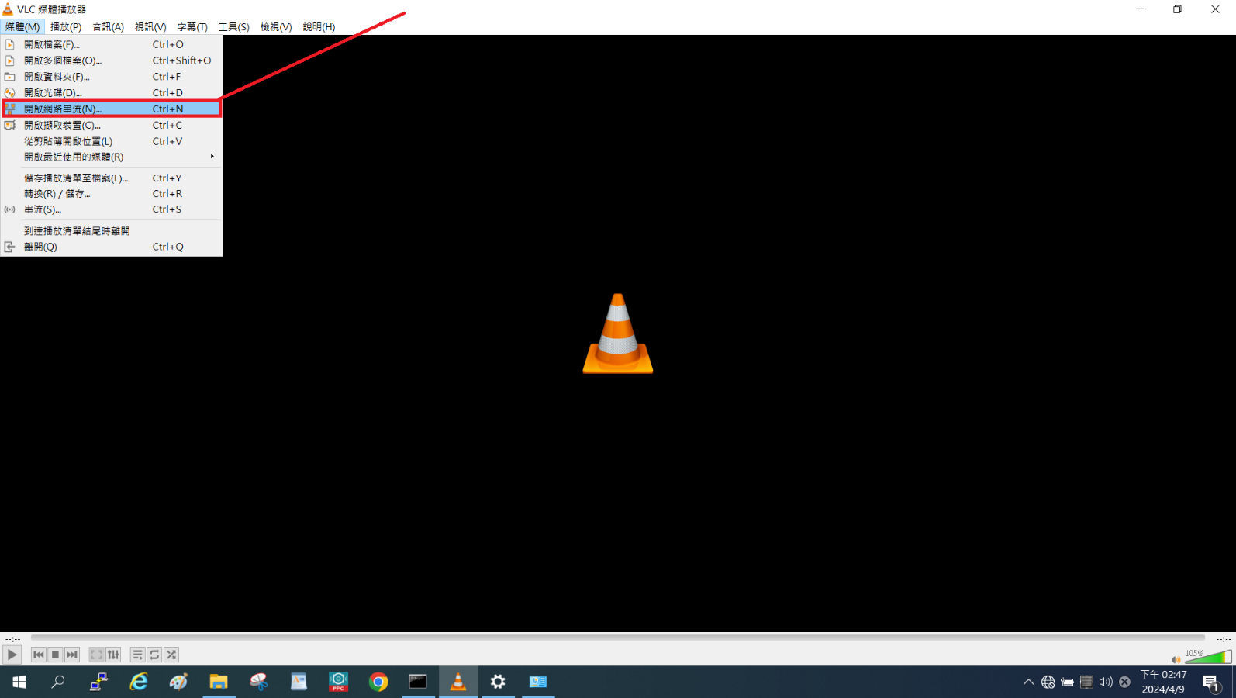
1. Video stream on PC (VLC)
Open VLC and following the screenshot below to open stream

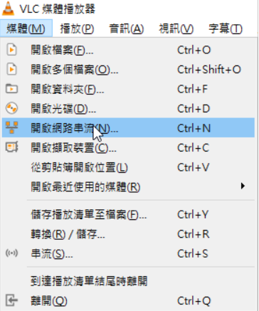

Input URL, for example 192.168.50.3 was eth0 IP on VALO360
rtsp://192.168.50.3
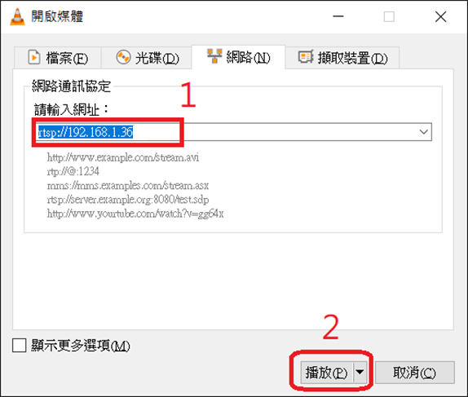

 | 設定網址: rtsp://192.168.50.3/test 播放 將鏡頭蓋打開 你應該會看到四個鏡頭都有畫面

WebUI
WebUI 僅能透過 Ethernet 連線
development & production images 的 Ethernet 為浮動 IP (DHCP)
使用 Browser Chome, Firefox, Microsoft Edge… 都可以連線，顯示 WebuUI
Browser 連線輸入 => https://<VALO360-IP>:8443
 |  | Username: admin
 |  | Password: Nokia_360

檢查如下參考的兩張貼圖，紅色長方形框內項目。
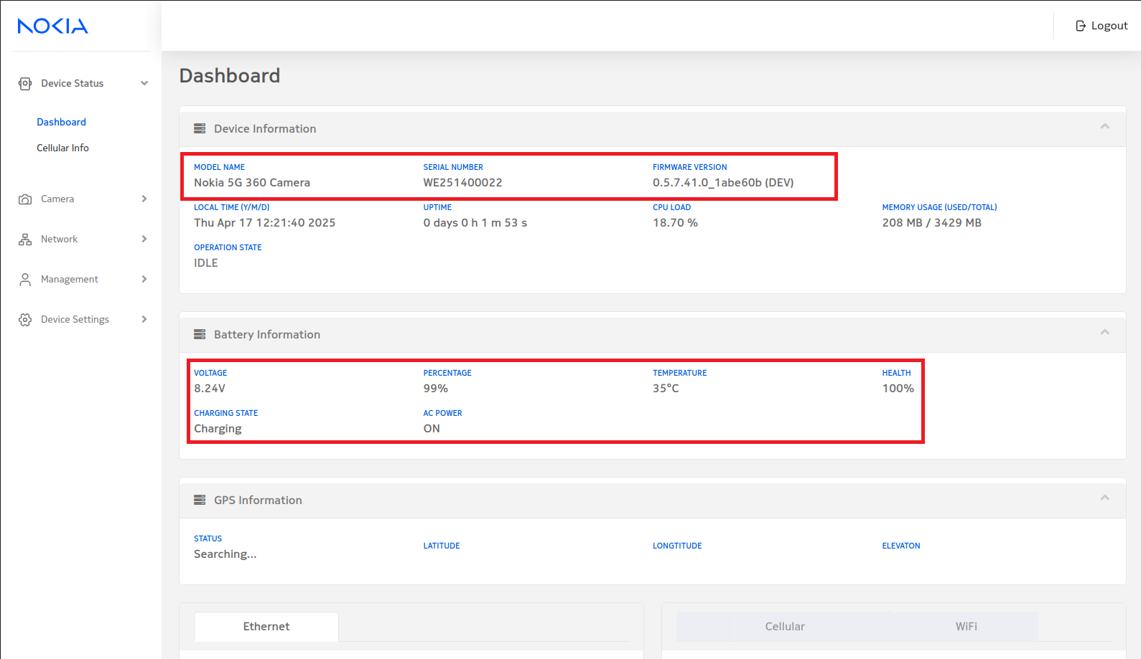
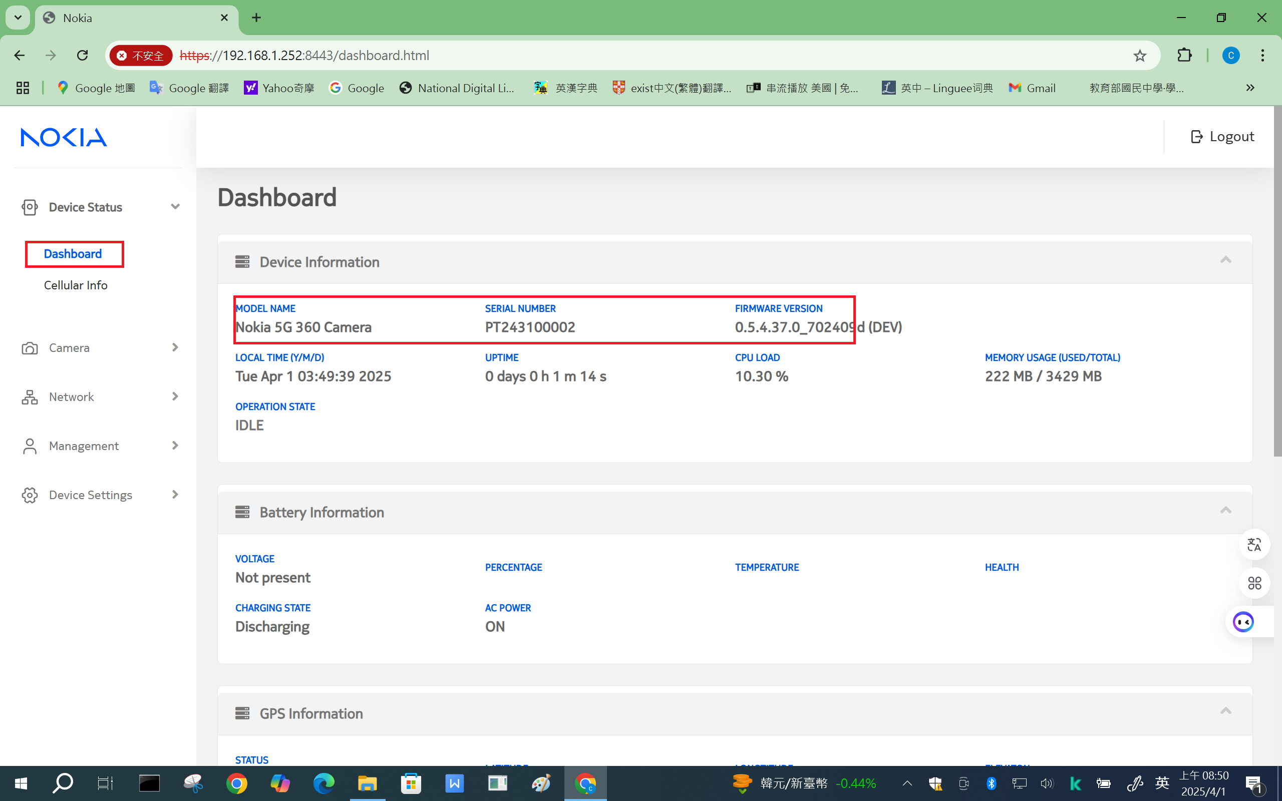

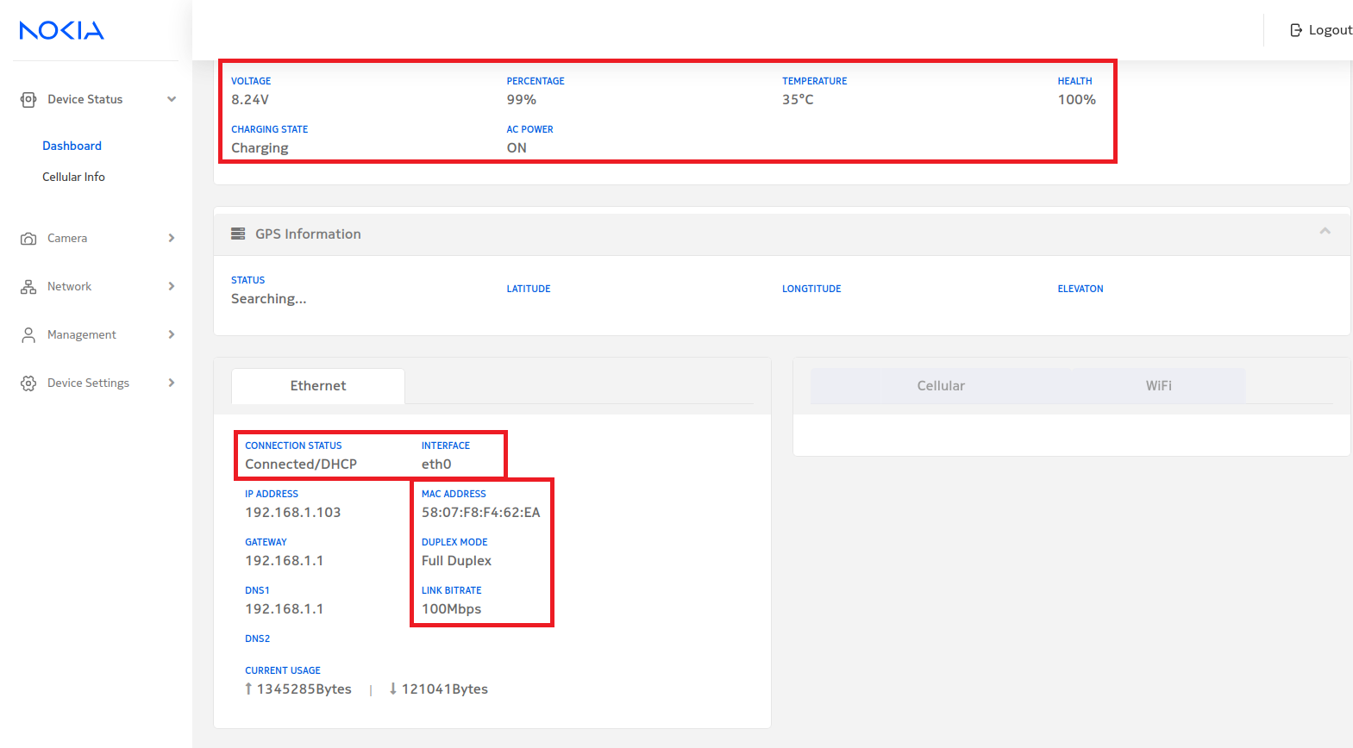

 | 確認是不是拿到IP 本範例拿到192.168.50.3 將你的環境都接好，確定PING 的通192.168.50.3 打開IE BROWSER https://192.168.50.3:8443 預設帳號密碼 admin Nokia_360

 | 改成如下 注意 首字大寫 admin Pega#1234 如果出現下圖，按繼續前往 首次使用強迫修改PASSWORD

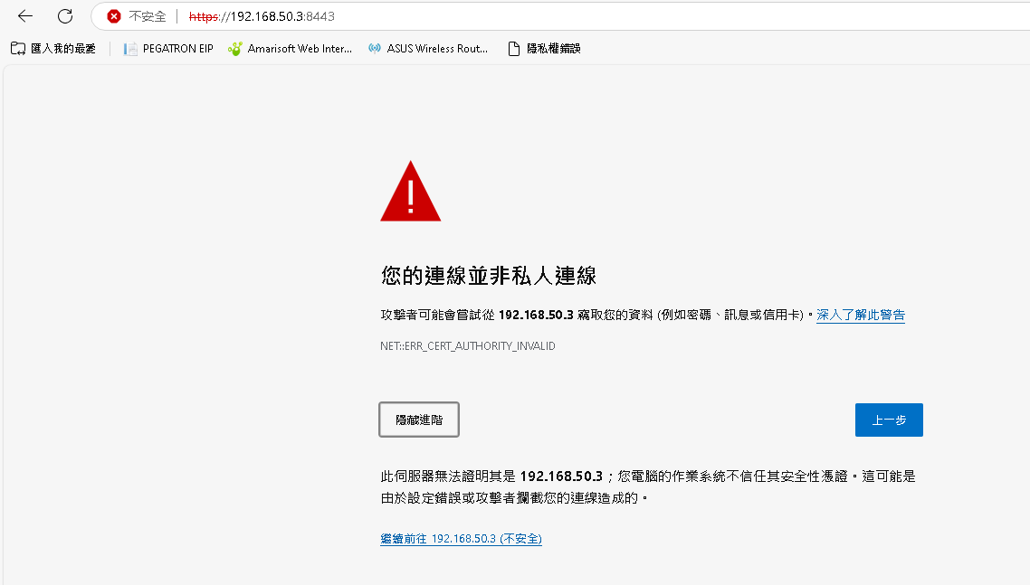

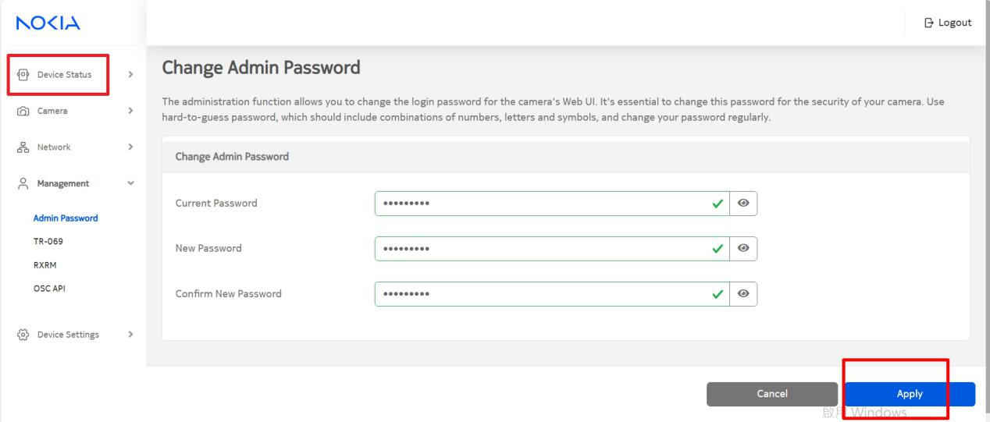

 | 改完後－會強迫你使用新密碼登入 admin Pega#1234 再次登入就可以正常使用了

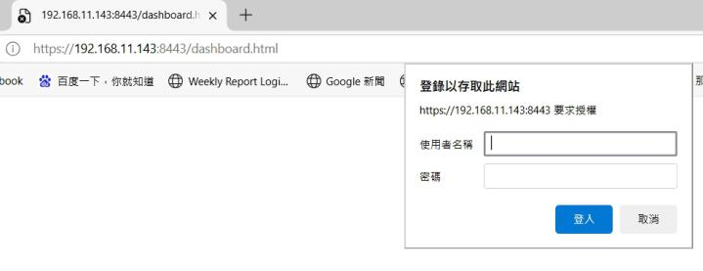

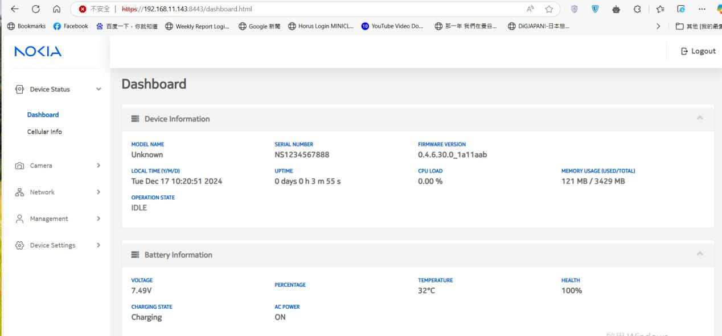

 | 如果忘記密碼要清除可以下指令 (production 後UART/SSH將無法使用) diag -s default 然後reboot

PrivateKey
使用 Firefox 瀏覽器，登入 VALO360 後
1. 按下 "進階" 鈕，會彈出下方的視窗
2. 按下 "檢視憑證"
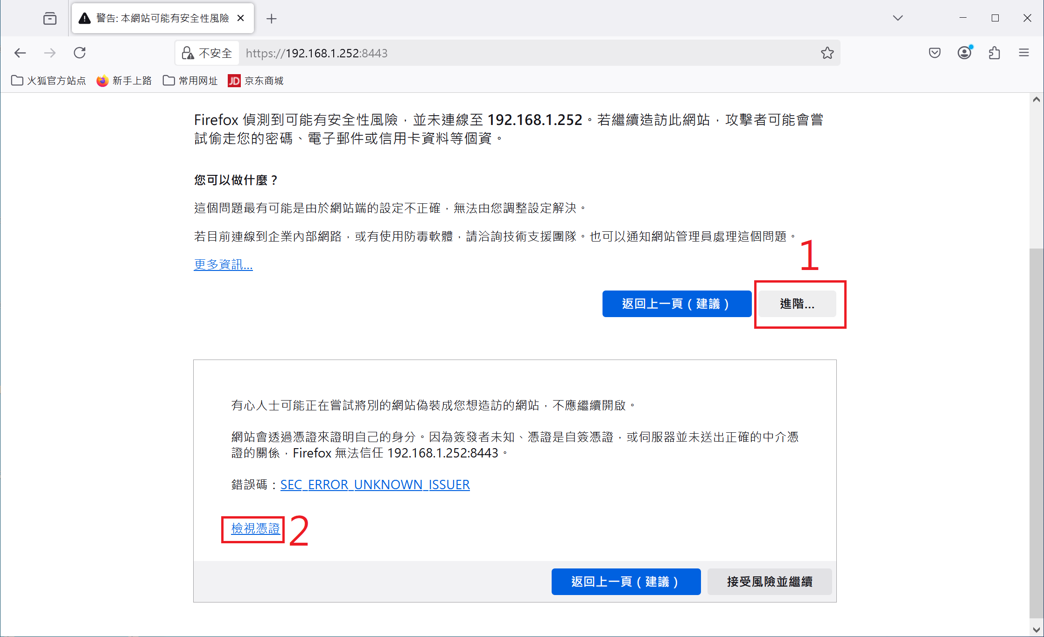

彈出此視窗，檢視三個紅色長方形框內，這些文字是否相同
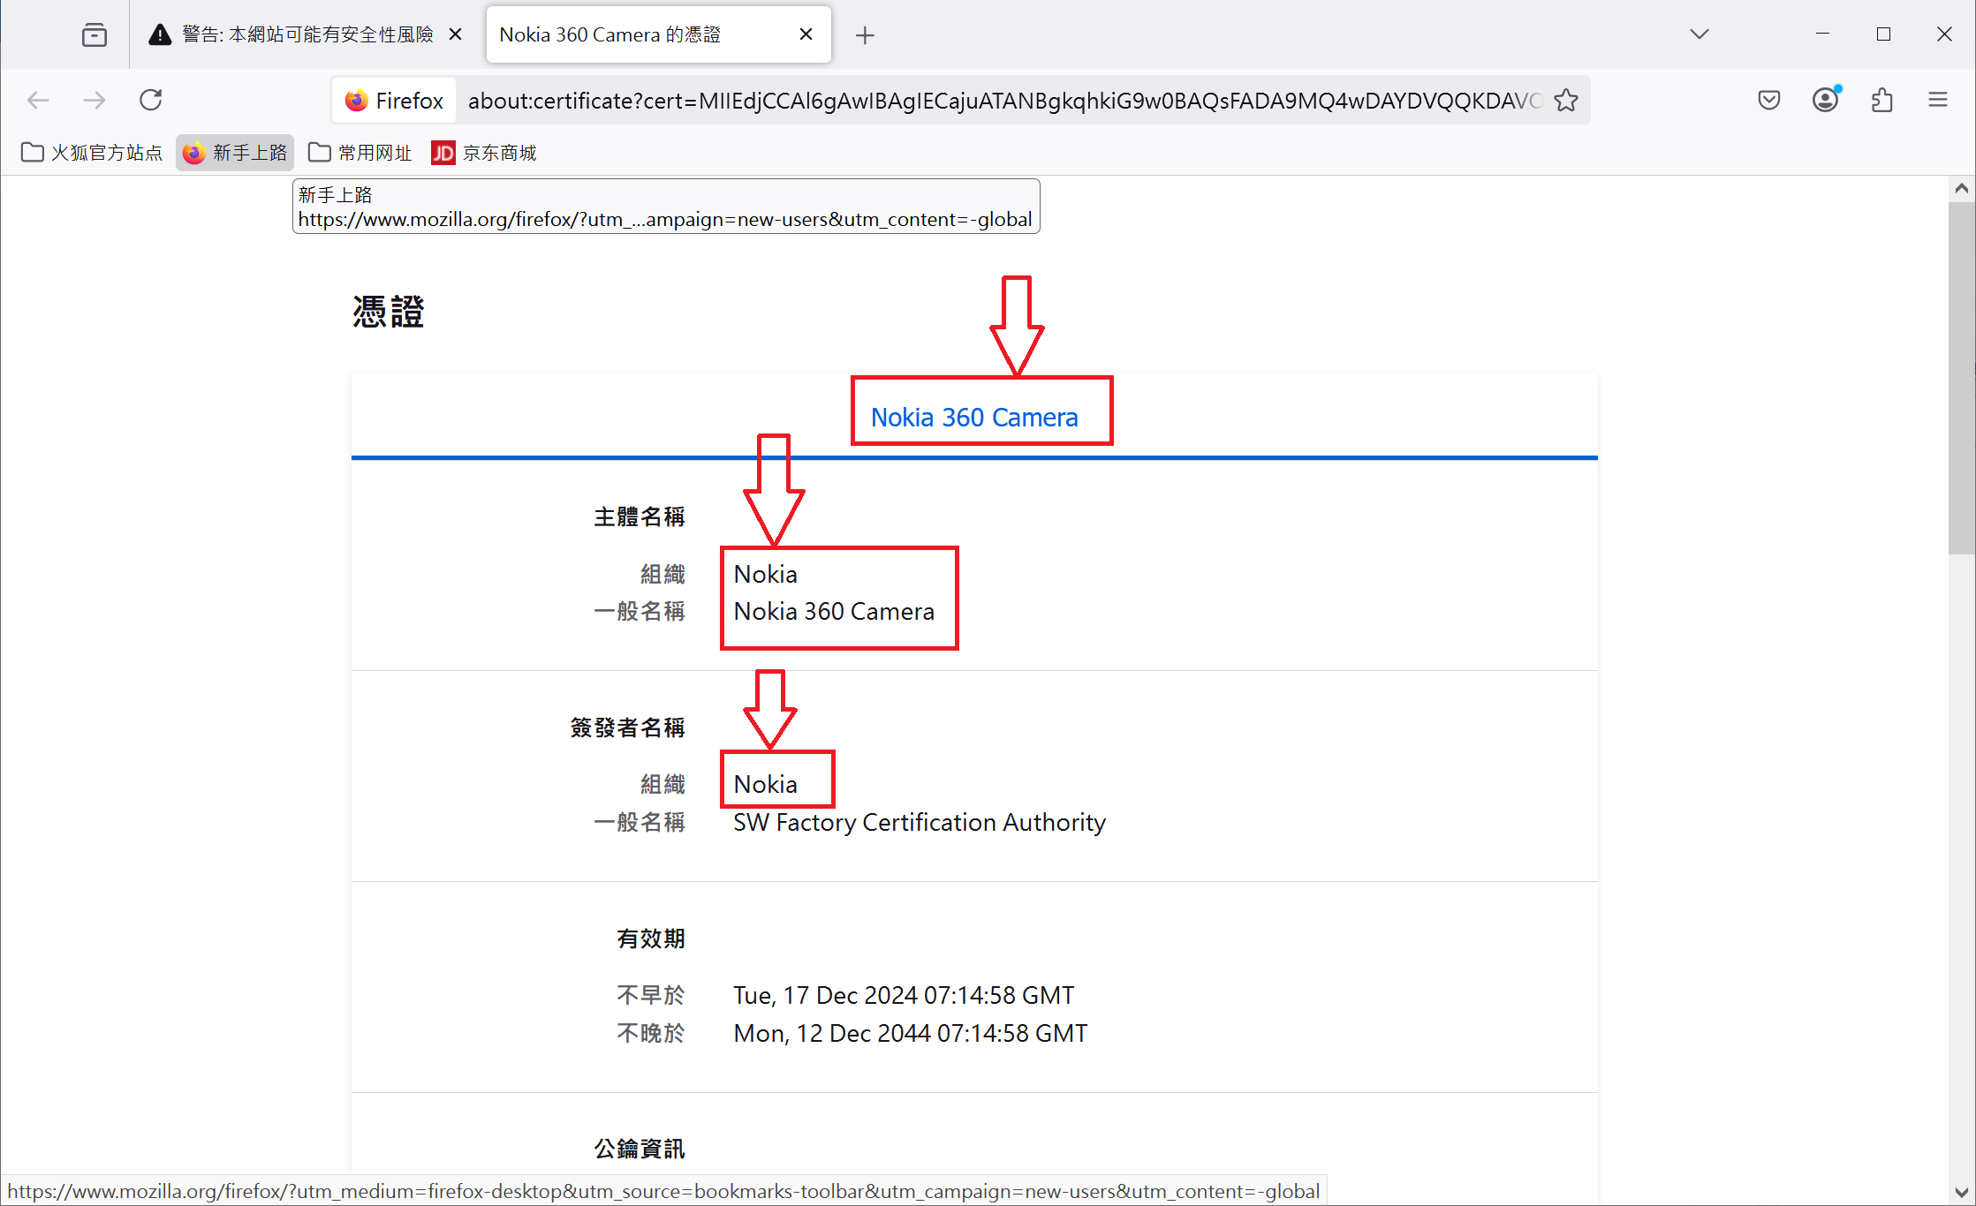

 | 使用diag -g privKey lock 去判斷是不是做過LOCK 如果還可以使用UART

WiFi
透過瀏覽器，在 WebUI中設置 WiFi
1. SSID 輸入 WiFi AP 的名稱
2. Password 輸入 WiFi AP 的密碼
3. 按下 Apply 鈕，將設定值寫入 VALO360

 | 以下為檢查部分

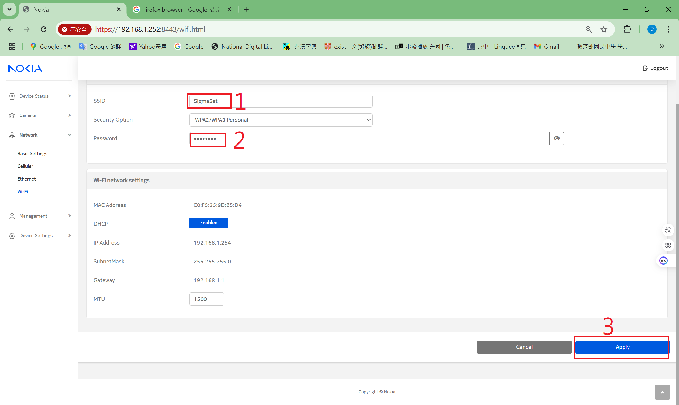

開啟 WiFi 網路，如下圖
1. 開啟 WiFi
2. 按下 Apply 鈕，將設定值寫入 VALO360
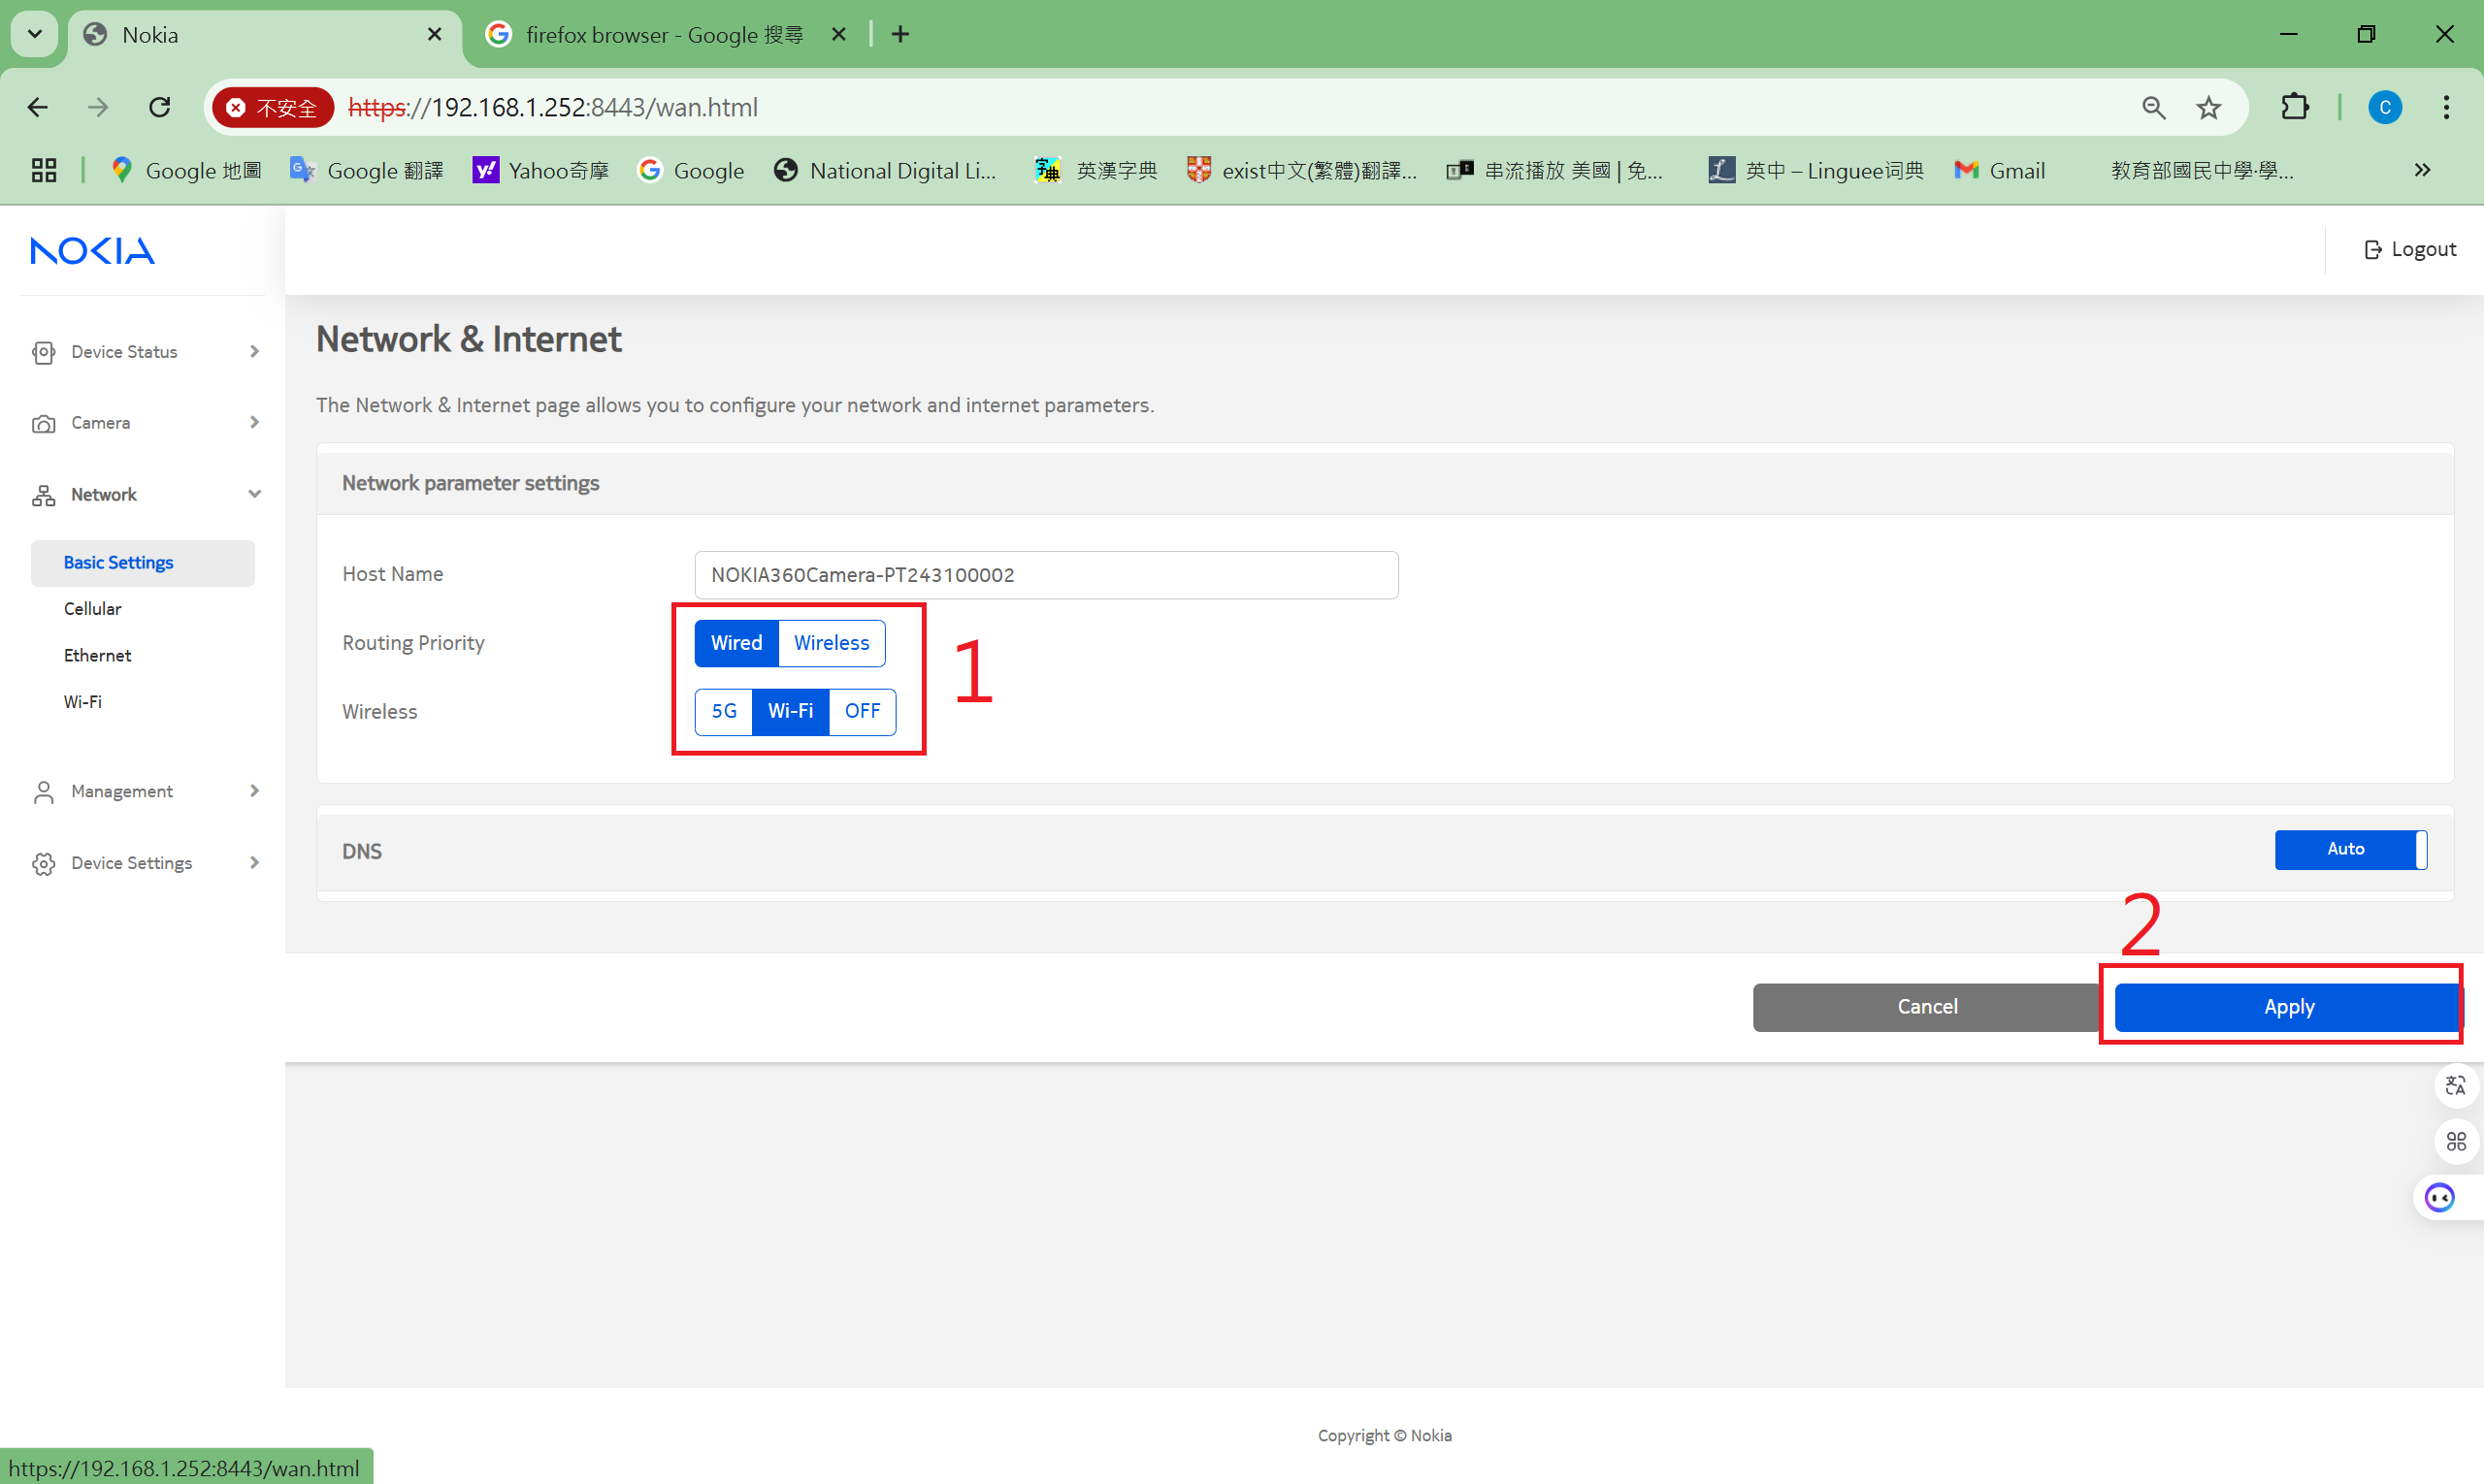

開啟 Dashboard 查看 WiFi 連線的狀態

 |  | 以下為細節操作方式

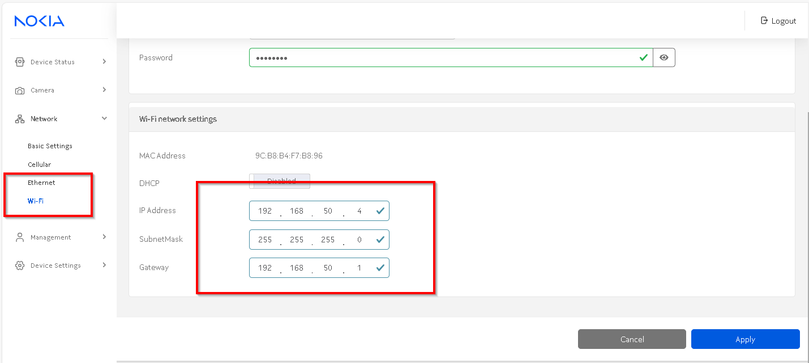

 |  | 設定固定IP，例如192.168.50.4

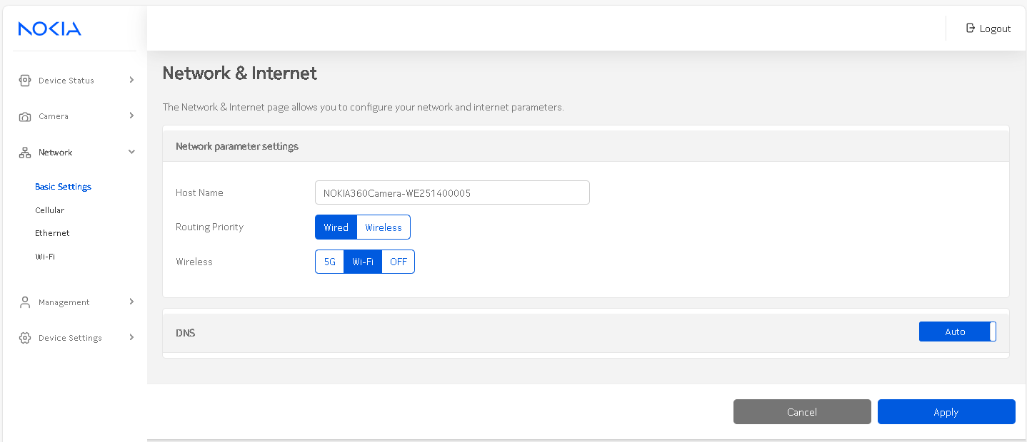

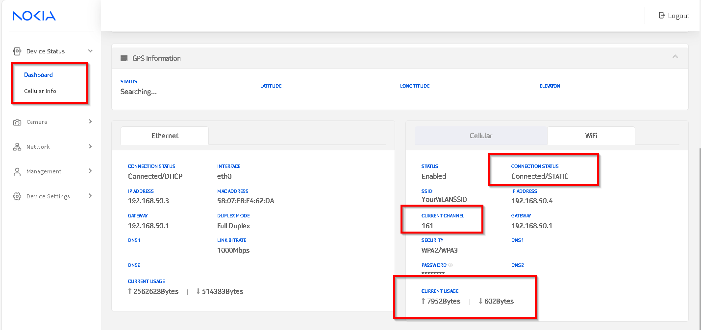

 |  | 檢查如上截圖 是否connected ,是否有CHANNEL，是否有上下傳資料

5G (Cellular)
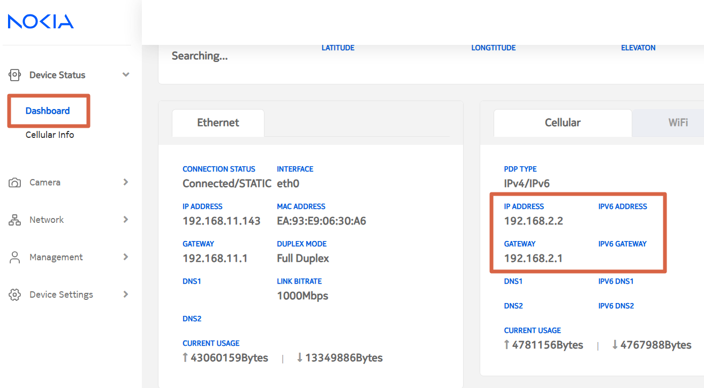
2025/4/17 added
1. 需有插入 5G or 4G sim card，可設定為不需要輸入 PIN code
2. 由 webui 開啟 5G
3. 檢查 Cellular Network Information and Status

 | 以下為檢查部分

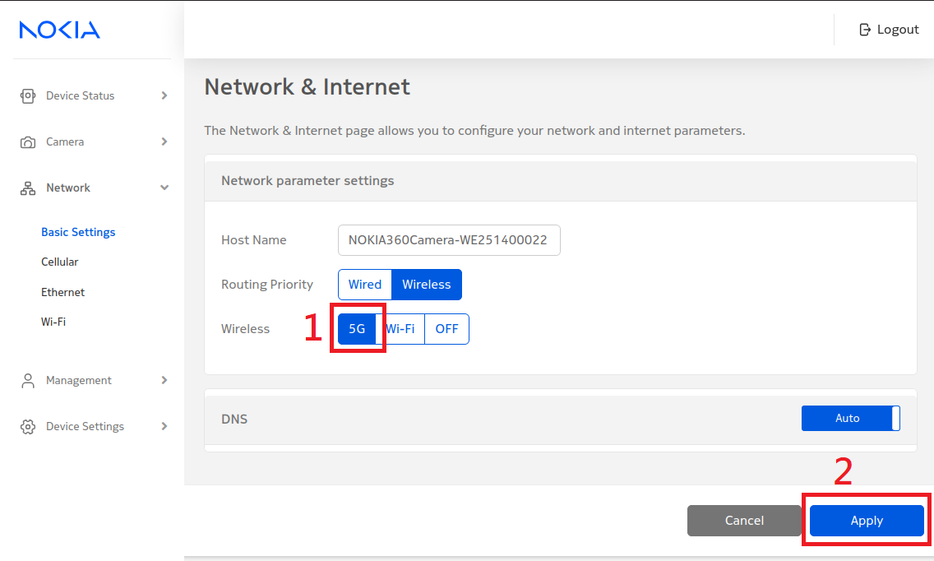

 |  |  |  | 開啟 5G 功能

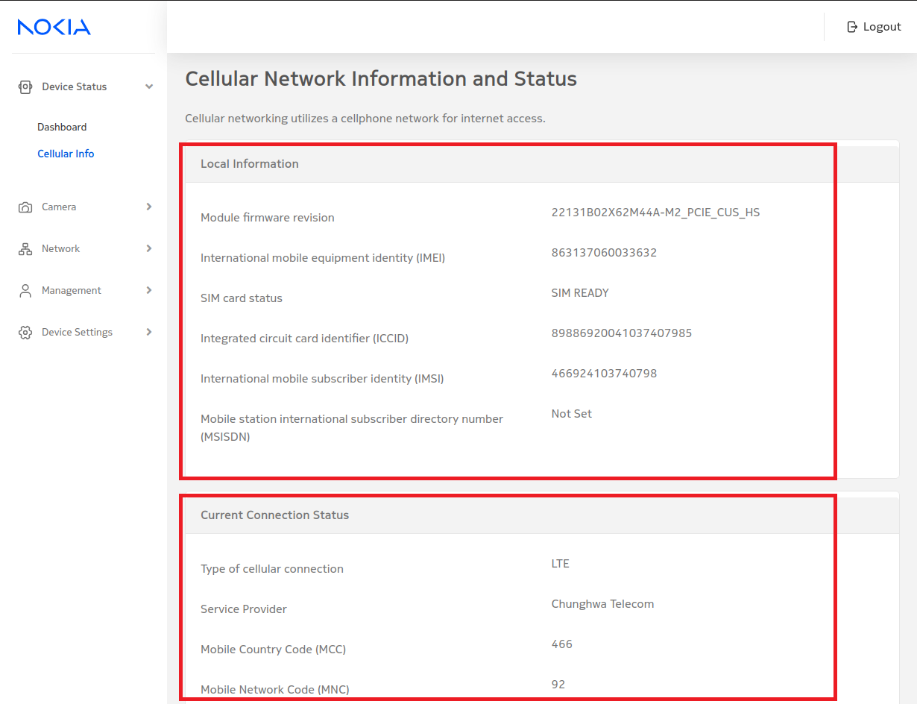

 |  |  |  | 連線成功，會顯示 Information & Status

 |  | 以下為細節操作方式

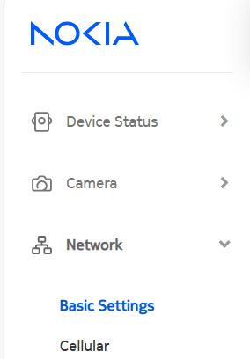

 |  |  | Click Network->Basic settings 點選WIRELESS+5G then Apply

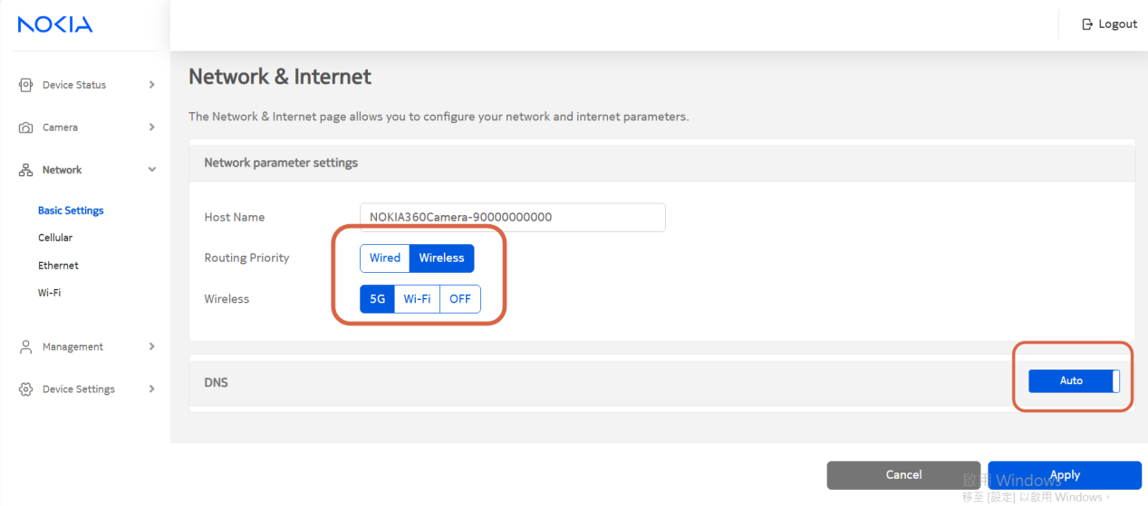

 | 設定完再點一次>Basic settings 確認設定完成 點選DashBoard 你應該會看到Callbox 配送給你一個IP 檢查是否顯示如下圖

